FRONTESPIZIO
Dipartimento di ……………………………………………… |  |  | INGEGNERIA
Indirizzo Via Saragat 1 |  |  |  |  | Organigramma del dipartimento di ingegneria
Direttore prof. Marco Franchini

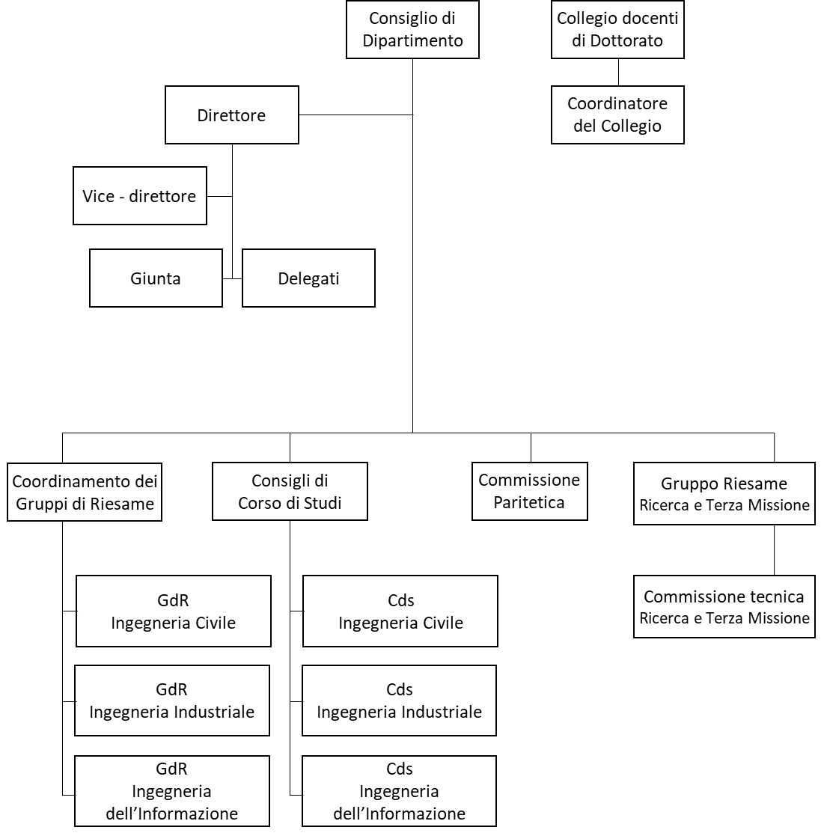
· Organi del Dipartimento (componenti e funzioni)
· Segreteria Amministrativa (funzioni)
· Personale (in termini numerici)

N° Invited Lectures di nostri strutturati: 21
N° Corsi di Studio: 8+3 interateneo
N° Tirocini curriculari: 94
N° complessivo studenti: 1971
AMMINISTRAZIONE
N° Laboratori di ricerca: 27
N° Grandi attrezzature: 16
N° Linee di ricerca: 24
N° Pubblicazioni 2021: 215

N° acquisti 144
N° Missioni 529

N° Eventi di Public Engagement: 56
N° Spin-Off operative: 2
N° contratti di ricerca commissionata: 21
N° corsi di formazione continua: 18
N° bandi di concorso: 27

 |  |  |  |  | Personale docente e di ricerca
 |  | Personale tecnico amministrativo
 |  |  |  | o Direttore
 | o Coordinatore meta struttura DFST-INGE |  |  | o Vicedirettore
 | o Segretario amministrativo |  |  | o 18 ordinari
 | o 4 componenti amministrativi |  |  | o 28 associati
 | o 6 componenti tecnici di laboratorio |  |  | o 5 RTI
 |  |  |  | o 3 RTDb
 |  |  |  | o 7 RTDa
 |  |  |  | o 40 assegnisti
 |  |  |  | o 9 dottorandi (XXXVII Ciclo)

